Hoja1
APU | localización y replanteo
Cantidad definida en el presupuesto (CP) | 72 | m2
Valor del item en el presupuesto | $ 127,656
 |  |  |  |  |  |  | IMPORTANTE DEJE LA DURACIÓN FIJA
APU
localización y replanteo |  |  |  |  | m2
RECURSOS | Un | Cantidad | Desperdicio | V. Unitario | V. Parcial
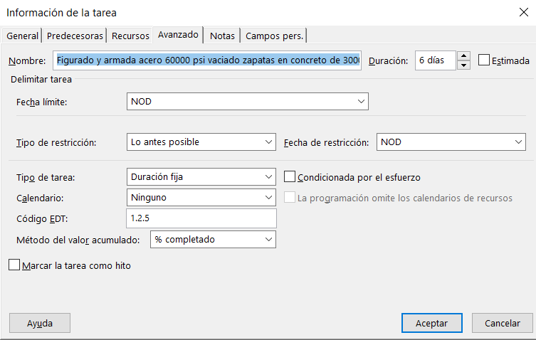
Puntilla 2" 1/2 a 3" 1/2 | lb | 0.01 | 0 | 2100 | $ 21.00
Madera medio cerco | ml | 0.2 | 0 | 3900 | $ 780.00
Herramienta menor | %Mo | 0.05 | 0 | 259.04 | $ 12.95
Equipo topografico precision | Dia | 0.02 | 0 | 35000 | $ 700.00
Mano de obra cuadrilla topografica | hc | 0.01 | 0 | 25904.41 | $ 259.04
 |  |  |  | V. Total | $ 1,773.00

 |  |  |  |  | Esta columna es la que se inserta en la ventana del project - "INFORMACIÓN DE LA TAREA" - MENOS LA MANO DE OBRA PORQUE QUE ACA SE TIENE EN CUENTA EL FACTOR MULTIPLICADOR
TABLA PROJECT |  |  | Esta columna es la que se inserta en la "HOJA DE RECURSOS" del Project |  | Tenga en cuenta que cuando se selecciona en la "HOJA DE RECURSOS" el recurso "COSTOS" se coloca directamente el "valor total" de esta tabla en la columna COSTO de la ventana de Project "INFORMACIÓN DE LA TAREA"
RECURSOS | Un | Cantidad | V. Unitario | Cantidad presupuesto | Cant. Total | Valor total
APU | APU | APU | APU | Presupuesto | (Cantidad x Cantidad presupuesto) | Cant. Total x V. Unitario

 |  |  |  |  |  | $ -

V. Unitario mano de obra "TABLA APU" | Horas trabajadas diarias | Dias trabajados para cada tarea o actividad | Producto (A X B X C) | Valor Total mano de obra "TABLA PROJECT" | FACTOR MULTIPLICADOR | FACTOR MULTIPLICADOR -EN PORCENTAJE
A | B | C | D | F | F/D | (F/D)*100
25904.41 | 8 | 2 | 414470.56 | 0.00 | - | 0

